2.Pivot vc
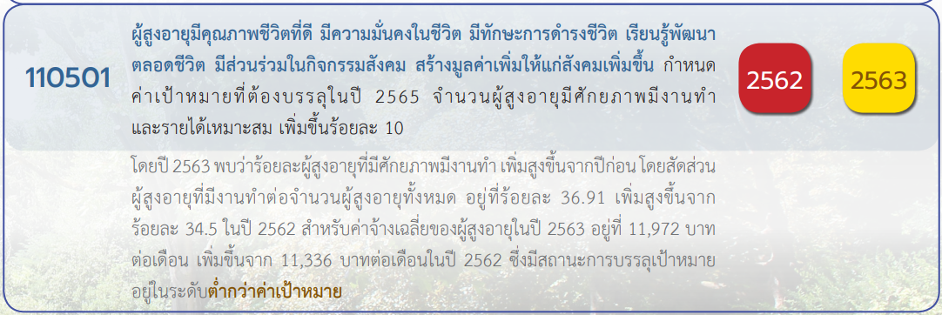
 |  |  |  |  |  |  |  | หมายเหตุ การประเมินความสอดคล้องของโครงการกับปัจจัยเป็นการดำเนินการเบื้องต้น สำหรับใช้เป็นข้อมูลประกอบการจัดทำโครงการสำคัญ
Count of ชื่อโครงการ / การดำเนินงาน | Column Labels
Row Labels | 2560 | 2561 | 2562 | 2563 | 2564 | 2565 | Grand Total
110501V01 |  |  | 2 | 5 | 10 | 24 | 41
110501F0101 |  |  |  | 3 | 7 | 6 | 16
110501F0102 |  |  | 2 | 2 | 2 | 13 | 19
110501F0103 |  |  |  |  | 1 | 5 | 6
110501V02 |  | 1 | 9 | 19 | 6 | 15 | 50
110501F0201 |  | 1 | 9 | 14 | 6 | 14 | 44
110501F0202 |  |  |  | 5 |  | 1 | 6
110501V03 |  |  | 4 | 7 | 2 | 7 | 20
110501F0301 |  |  | 2 | 4 | 1 | 7 | 14
110501F0302 |  |  | 2 | 3 | 1 |  | 6
110501V04 |  | 3 | 9 | 14 | 6 | 16 | 48
110501F0401 |  | 1 | 1 | 2 | 2 | 6 | 12
110501F0402 |  | 2 | 8 | 12 | 4 | 10 | 36
110501V05 | 1 | 4 | 12 | 20 | 4 | 17 | 58
110501F0501 | 1 | 2 | 7 | 12 | 1 | 1 | 24
110501F0502 |  |  | 1 | 2 |  | 4 | 7
110501F0503 |  |  | 2 | 3 | 1 | 1 | 7
110501F0504 |  | 2 | 2 | 3 | 2 | 11 | 20
(blank) |  |  |  | 1 |  |  | 1
F00 |  |  |  | 1 |  |  | 1
Grand Total | 1 | 8 | 36 | 66 | 28 | 79 | 218

*F00 หมายถึง โครงการไม่สอดคล้องกับองค์ประกอบและปัจจัยใดของเป้าหมายแผนแม่บทย่อย

(9 โครงการ)
(6 โครงการ)
(1 โครงการ)
(5 โครงการ)
(1 โครงการ)
(0 โครงการ)
(0 โครงการ)
(2 โครงการ)

(2 โครงการ)
รวม 13 โครงการ
รวม 10 โครงการ
รวม 1 โครงการ
รวม 2 โครงการ

(1 โครงการ)
(0 โครงการ)
(0 โครงการ)
(1 โครงการ)
รวม 2 โครงการ

โครงการที่ไม่สอดคล้องกับองค์ประกอบและปัจจัยใดของเป้าหมายแผนแม่บทย่อย
จำนวน 0 โครงการ

